统计
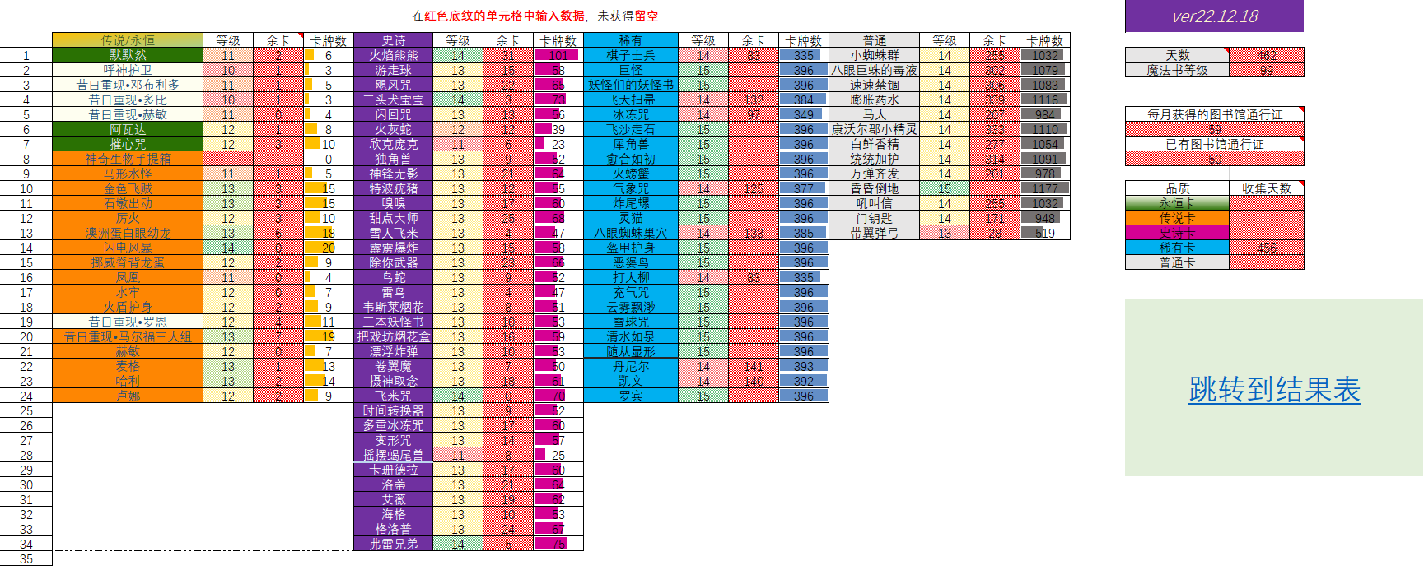
统计表
 | 传说/永恒 | 等级 | 余卡 | 卡牌数 | 史诗 | 等级 | 余卡 | 卡牌数 | 稀有 | 等级 | 余卡 | 卡牌数 | 普通 | 等级 | 余卡 | 卡牌数
1 | 阿兹卡班 | 9 | 2 | 3 | 火焰熊熊 | 17 | 8 | 117 | 棋子士兵 | 16 | 84 | 419 | 小蜘蛛群 | 15 | 394 | 1271 | ver23.08.25
2 | 默默然 | 11 | 2 | 6 | 隐形兽 | 6 | 8 | 9 | 巨怪 | 15 | 186 | 426 | 八眼巨蛛的毒液 | 16 | 86 | 1283
3 | 呼神护卫 | 11 |  | 4 | 游走球 | 13 | 38 | 73 | 妖怪们的妖怪书 | 16 | 82 | 417 | 速速禁锢 | 16 | 79 | 1276
4 | 昔日重现•邓布利多 | 12 | 2 | 9 | 飓风咒 | 14 | 36 | 84 | 飞天扫帚 | 16 | 85 | 420 | 膨胀药水 | 16 | 91 | 1288
5 | 昔日重现•多比 | 10 | 1 | 3 | 三头犬宝宝 | 16 | 10 | 94 | 冰冻咒 | 16 | 99 | 434 | 马人 | 15 | 400 | 1277
6 | 昔日重现•赫敏 | 11 |  | 4 | 闪回咒 | 16 | 10 | 94 | 飞沙走石 | 16 | 95 | 430 | 康沃尔郡小精灵 | 15 | 405 | 1282
7 | 昔日重现•斯内普 | 11 |  | 4 | 火灰蛇 | 13 | 22 | 57 | 犀角兽 | 16 | 102 | 437 | 白鲜香精 | 16 | 87 | 1284
8 | 阿瓦达 | 13 |  | 11 | 欣克庞克 | 13 | 7 | 42 | 愈合如初 | 17 | 28 | 488 | 统统加护 | 16 | 82 | 1279
9 | 摧心咒 | 13 | 1 | 12 | 独角兽 | 14 | 40 | 88 | 火螃蟹 | 15 | 194 | 434 | 万弹齐发 | 16 | 71 | 1268
10 | 马形水怪 | 12 | 1 | 8 | 神锋无影 | 16 | 9 | 93 | 气象咒 | 16 | 92 | 427 | 昏昏倒地 | 16 | 83 | 1280 | 天数 | 683
11 | 驺吾 | 11 | 1 | 5 | 特波疣猪 | 15 | 6 | 70 | 炸尾螺 | 16 | 96 | 431 | 吼叫信 | 15 | 405 | 1282
12 | 金色飞贼 | 14 | 2 | 18 | 嗅嗅 | 14 | 31 | 79 | 灵猫 | 16 | 95 | 430 | 门钥匙 | 15 | 412 | 1289 | 魔法书等级 | 114
13 | 石墩出动 | 14 | 5 | 21 | 甜点大师 | 16 | 16 | 100 | 八眼蜘蛛巢穴 | 15 | 206 | 446 | 带翼弹弓 | 15 | 423 | 1300
14 | 厉火 | 12 | 4 | 11 | 雪人飞来 | 13 | 27 | 62 | 盔甲护身 | 15 | 185 | 425
15 | 神奇生物手提箱 | 11 | 3 | 7 | 霹雳爆炸 | 13 | 38 | 73 | 恶婆鸟 | 15 | 197 | 437
16 | 澳洲蛋白眼幼龙 | 13 | 9 | 20 | 除你武器 | 14 | 36 | 84 | 打人柳 | 16 | 98 | 433
17 | 闪电风暴 | 16 | 2 | 32 | 鸟蛇 | 13 | 39 | 74 | 充气咒 | 16 | 87 | 422
18 | 挪威脊背龙蛋 | 12 | 5 | 12 | 雷鸟 | 13 | 31 | 66 | 云雾飘渺 | 16 | 97 | 432
19 | 幽灵骑士团 | 11 | 3 | 7 | 韦斯莱烟花 | 14 | 24 | 72 | 雪球咒 | 16 | 99 | 434
20 | 凤凰 | 12 | 2 | 9 | 三本妖怪书 | 14 | 7 | 55 | 随从显形 | 16 | 93 | 428
21 | 水牢 | 12 | 2 | 9 | 把戏坊烟花盒 | 15 | 13 | 77 | 清水如泉 | 16 | 91 | 426
22 | 火遁护身 | 12 | 2 | 9 | 漂浮炸弹 | 13 | 38 | 73 | 丹尼尔 | 16 | 90 | 425
23 | 昔日重现•罗恩 | 14 |  | 16 | 卷翼魔 | 15 | 7 | 71 | 凯文 | 16 | 87 | 422
24 | 昔日重现•马尔福三人组 | 14 | 9 | 25 | 摄神取念 | 14 | 26 | 74 | 罗宾 | 15 | 188 | 428 |  |  |  |  | 跳转到结果表
25 | 赫敏 | 12 | 3 | 10 | 狼牙飞碟 | 10 | 2 | 13
26 | 麦格 | 14 |  | 16 | 飞来咒 | 16 | 7 | 91
27 | 哈利 | 13 | 9 | 20 | 时间转换器 | 15 | 8 | 72
28 | 卢娜 | 13 | 4 | 15 | 多重冰冻咒 | 14 | 30 | 78
29 |  |  |  |  | 变形咒 | 14 | 33 | 81
30 |  |  |  |  | 摇摆蝎尾兽 | 13 | 10 | 45
31 |  |  |  |  | 卡珊德拉 | 15 | 17 | 81
32 |  |  |  |  | 洛蒂 | 14 | 41 | 89
33 |  |  |  |  | 艾薇 | 14 | 41 | 89
34 |  |  |  |  | 海格 | 15 | 13 | 77
35 |  |  |  |  | 格洛普 | 16 | 2 | 86
36 |  |  |  |  | 弗雷兄弟 | 16 | 14 | 98
37
38

 | 样例：

